Sheet1
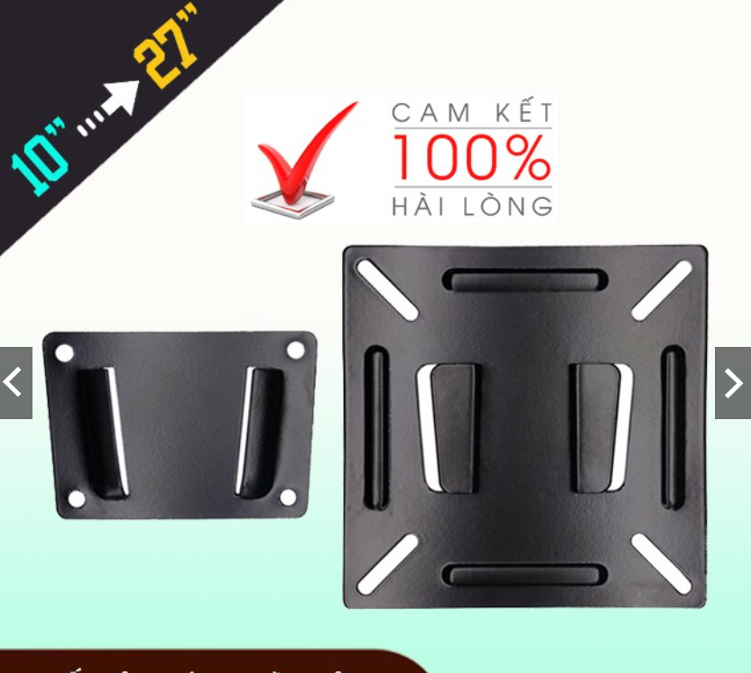
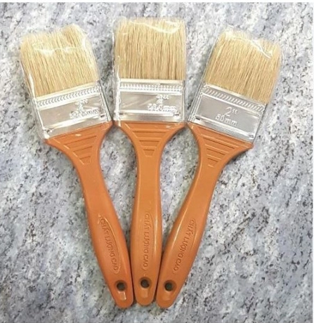
 |  | PHIẾU YÊU CẦU CUNG CẤP VẬT TƯ |  |  |  | BM.02-QT.10/ISO
 |  |  |  |  |  | Ban hành: 01/06/2018
 |  |  |  |  |  | Lần: 01
Bộ phận/ Phòng ban: Sản xuất- Bảo hành Ngày 04 Tháng 07 Năm 2024
STT | Mục đích |  | Tên vật tư | ĐVT | Số Lượng |  | Ghi chú
 |  |  |  |  | Yêu cầu | Thực Xuất
1 | Dùng cho Rnd & SXBH |  | Giá treo màn hình máy tính gắn tường siêu mỏng N2 17 | PSC | 1 | 1 | https://shopee.vn/Gi%C3%A1-treo-m%C3%A0n-h%C3%ACnh-m%C3%A1y-t%C3%ADnh-g%E1%BA%AFn-t%C6%B0%E1%BB%9Dng-si%C3%AAu-m%E1%BB%8Fng-N2-17-27-Inch-Mua-Nhi%E1%BB%81u-Gi%E1%BA%A3m-Nhi%E1%BB%81u-i.157316921.5110669312?sp_atk=a791cd65-15a0-457f-9015-1f68926e1bc5&xptdk=a791cd65-15a0-457f-9015-1f68926e1bc5&gidzl=r4BKEoasHWRJNTCyBIX71jHTrJysAK1Nc5pIFs9wH06V1jOqO7962fi5qcOqSqu9oLFUF33CHQGDAJT13m
2 |  |  | Bộ dụng cụ tháo đầu cuối, tháo cos, giắc điện (Set 18 món) | PSC | 2 | 2 | https://shopee.vn/B%E1%BB%99-d%E1%BB%A5ng-c%E1%BB%A5-th%C3%A1o-%C4%91%E1%BA%A7u-cu%E1%BB%91i-th%C3%A1o-cos-gi%E1%BA%AFc-%C4%91i%E1%BB%87n-(Set-11-18-38-m%C3%B3n)-i.406135875.25516981688?sp_atk=a6bcf239-11c9-43c1-b373-04db1dc9a220&xptdk=a6bcf239-11c9-43c1-b373-04db1dc9a220&is_from_login=true |  | Dây nguồn DC 5.5x2.1mm đực đen đỏ (25cm)
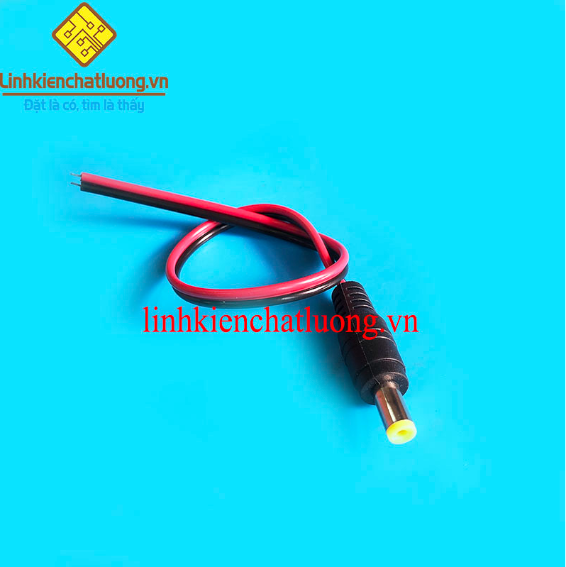
3 |  |  | Sạc 1S, 2S,3S, 4S, 5S 12.6V - 2A , Có Đèn Báo Đầy, Giắc Sạc 5.5*2.1mm sạc pin 18650 | PSC | 1 | 1 | https://shopee.vn/S%E1%BA%A1c-1S-2S-3S-4S-5S-12.6V-2A-C%C3%B3-%C4%90%C3%A8n-B%C3%A1o-%C4%90%E1%BA%A7y-Gi%E1%BA%AFc-S%E1%BA%A1c-5.5*2.1mm.-sa%CC%A3c-cho-ma%CC%81y-khoan-sa%CC%A3c-loa-sa%CC%A3c-pin-18650-i.121774202.10307665296?sp_atk=9fc66a86-69d2-4f79-8b38-a6f4fba2554b&xptdk=9fc66a86-69d2-4f79-8b38-a6f4fba2554b&gidzl=9kLL5-EZwZiX-b8GvxthEoRuL1BykxawRVe84l-wuZevgLWKzEotEZZ-31Qllh8yEFiE5ZRqTuaSuwBjCW |  |  | Sạc 3S loại tốt |  | Bộ dụng cụ tháo đầu cuối
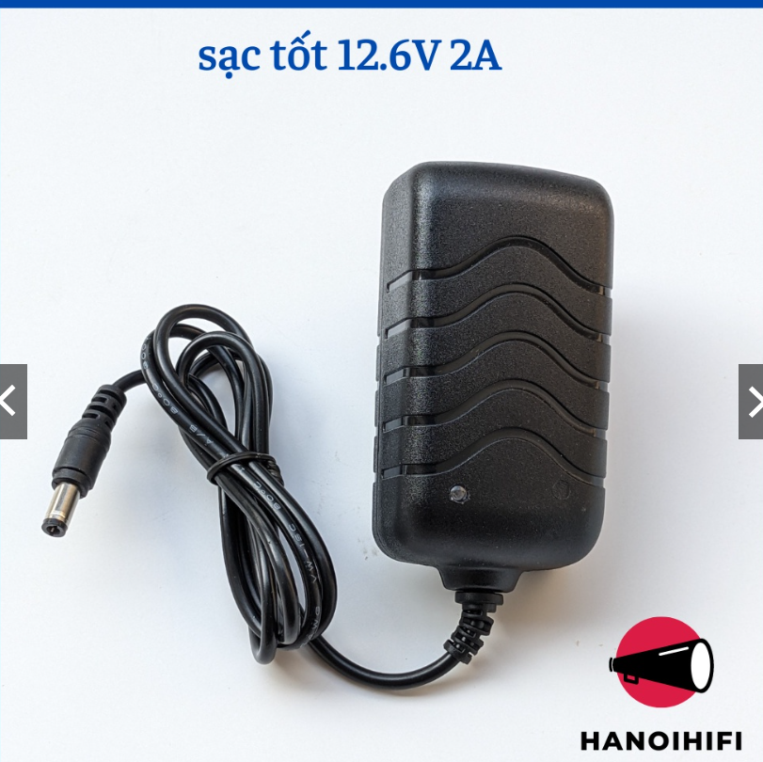
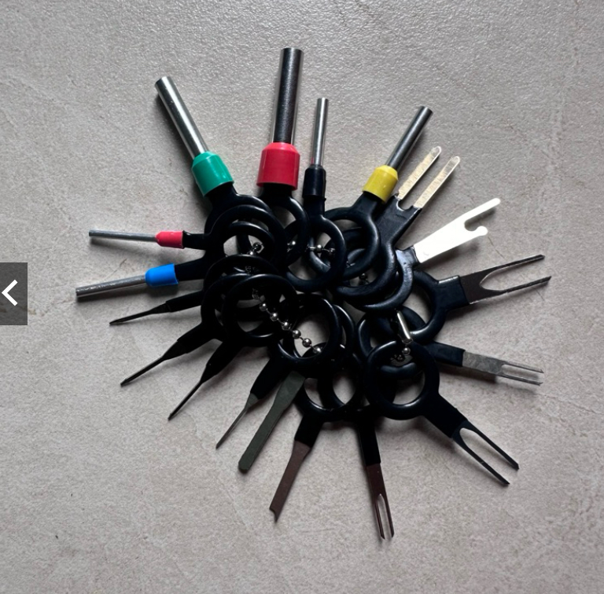
4 |  |  | Dây nguồn DC 5.5x2.1mm đực đen đỏ (25cm) | PSC | 5 | 5 | https://linhkienchatluong.vn/day-nguon/day-nguon-dc-55x21mm-duc-den-do-25cm_sp718_ct5891.aspx
5 |  |  | Chổi sơn vệ sinh mạch | PSC | 2 | 2 | Vật tư điện nước

Giám đốc |  | TP.KTTH |  | TP.Phát triển sản phẩm |  | Người lập
(Ký, ghi rõ họ tên) |  | (Ký, ghi rõ họ tên) |  | (Ký, ghi rõ họ tên) |  | (Ký, ghi rõ họ tên)

Nguyễn Hải |  | Trần Thị Thu Hà |  | Nguyễn Tất Hào |  | Hà Văn Thể

 |  |  |  |  |  |  |  | Giá treo màn hình máy tính gắn tường siêu mỏng N2 17 |  |  | Chổi sơn

